상품제안서
지그재그극세사 삼면쿠션담요 | 상품코드: F22553

 |  |  |  |  |  |  | 02-412-0044 | www.easy1.co.kr
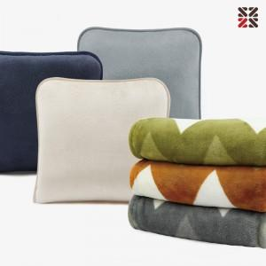

【상세/제작정보】 | 그레이 단종

【인쇄/포장옵션】 | 실크 / OPP(비닐)

【공급단가】 | 수량 | 200~ | 500~ | 1,000~ | 3,000~ | 5,000~
*VAT별도 | 단가 | 9,100원 | 8,770원 | 8,450원 | 8,120원 | 7,800원

【상품 URL】 | https://easy1.co.kr:443/src/goods_detail.php?gdno=22553

